コンサル
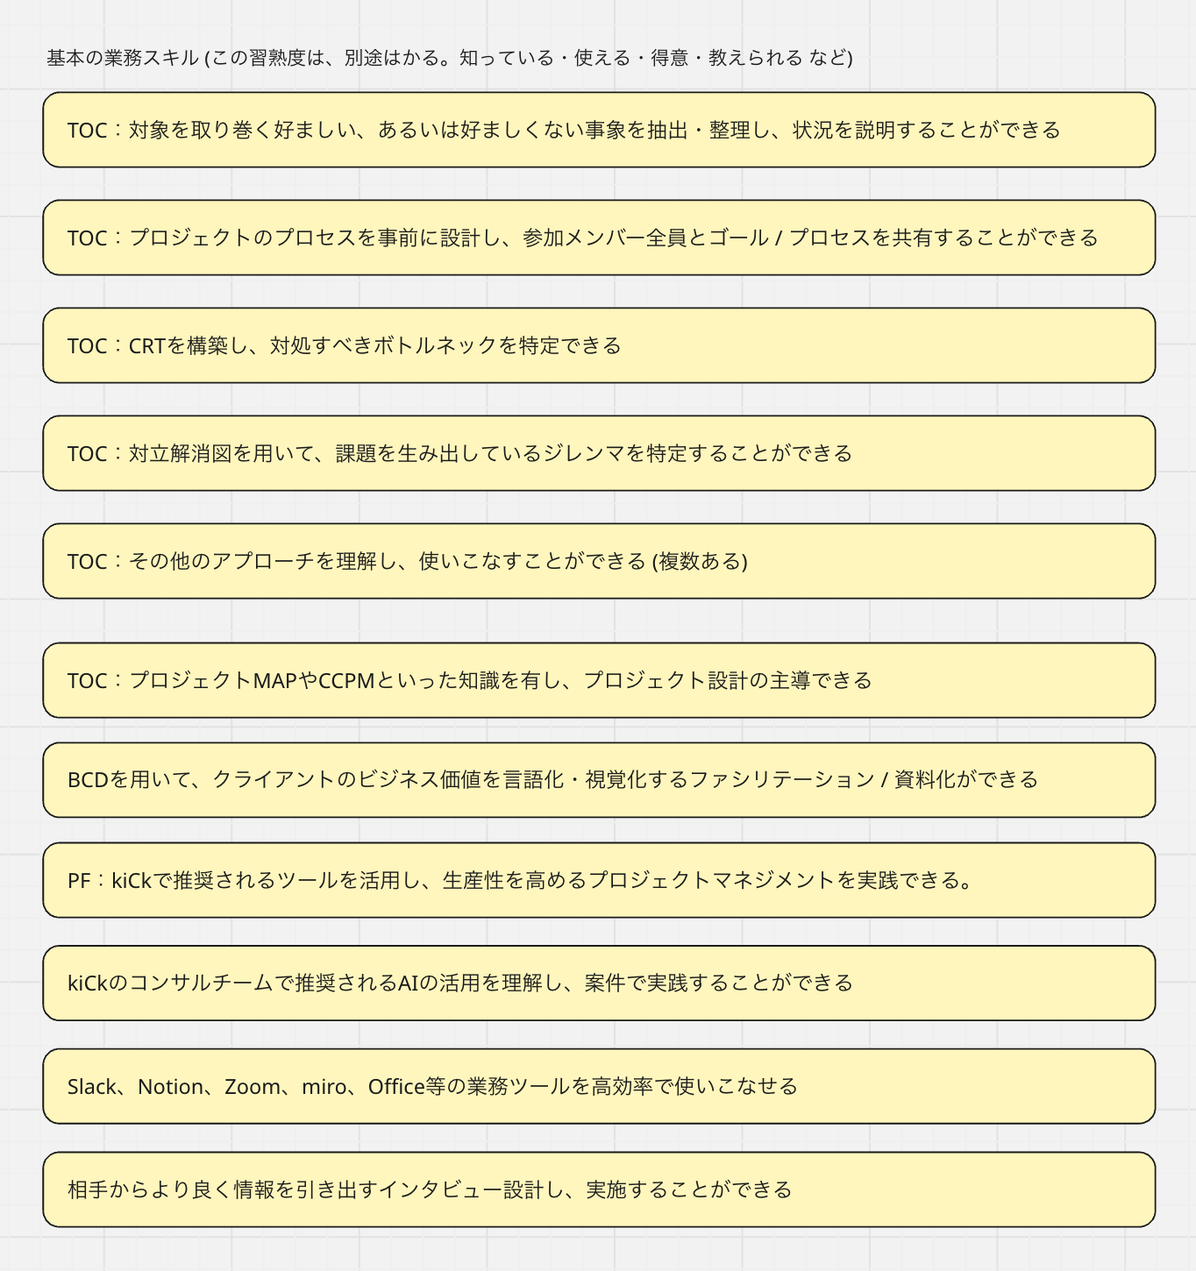
グレード | サブグレード | 役位（名称仮） | スコープ |  | 役割定義 | 役割定義：サブ | （kiCk人とは？）期待される在り方・行動提示 | 部門/職種別スキルセット |  | 昇格要件
 |  |  | 影響範囲 | 時間軸 |  |  |  | 職種 | スキル
5 |  | 取締役 Partner | 全社/業界 | 5-10年 | kiCkがどんな未来に賭ける会社であるかを決め、 その結果を引き受ける人 |  | ・社会・業界・会社に染みついた「当たり前」を疑い、まだ名前のない可能性を企てる ・ワクワクする未来像を、構想で終わらせず 意思決定・資源配分・行動として背負う ・成功しているやり方にも“意図的なバグ”を仕込み、変化が起こる余白を設計する ・事業・組織・文化のどこに挑戦の余白を残すかを決め、進化の方向を定義する ・外部の力と共謀し、kiCkの立ち位置（何者か）を更新し続ける ・自分が抜けた後も残る 思想・判断基準・問いの置き方 を次世代に手渡す |  | kiCkの長期ビジョンを描き、企業価値の最大化と永続的な成長にコミットする。 また、 担当ビジネスの最終的な収益責任（P/L）を負い、同時にトップセールスとして市場を切り拓く。 未来構想・実行力： - 経営：kiCk全体の経営資源を最適配分し、企業価値の最大化に最終責任を持つ。 - 事業：事業戦略を描き、P/L（損益）に無限責任を持って確実に利益を生み出す。 課題発見・設定力： - 経営：想定外の危機において、迅速かつ的確な決断を下し、組織と社員を守り抜く。 - 事業：顧客企業の経営層との対話から、顧客自身も気づいていない本質的な経営課題を発見・設定する。 協働・関係構築力： - 経営：経営を含め、kiCkの全メンバーとの対話を主導し、信頼基盤を盤石にする。 - 事業：トップ層とのネットワークを構築し、トップダウンでの案件獲得やアライアンスを実現する。 変革創造力： - 経営：既存事業の自己否定を含め、時代の変化に合わせてビジネスモデルを根本から作り変える決断をする。 - 事業：顧客業界の市場ルールそのものを再定義し、新しいサービスを開発して新たな市場を共に拓く。 人材育成・組織マネジメント力：グレード4を統率し、強い組織文化と倫理観の守護者となる。次世代の経営者候補を選抜・メンタリングし、事業承継の道筋を作る。 | 等級4→5：「部門」から「会社・未来」への責任の移行 ・部門最適ではなく、全社・社会視点で判断できている ・成功しているやり方にも疑いを入れ、変化を企てている ・ワクワクする未来像を、意思決定と行動で示している ・外部との共謀関係を通じて、kiCkの立ち位置を更新している ・自分が抜けた後も残る、思想・判断基準・問いを残し始めている ・「この人がkiCkの未来を決めている」と認識されている
4 | Manager | 執行役員 Executive Officer | 部門 | 3-5年 | 部門の未来を引き受け、変化を“続く形”にする人 | 部門を一つの経営単位として成立させ、 成果・人・文化のすべてを引き受ける人 | ・部門の中長期の目的を描き、ワクワクを“方針と打ち手”に翻訳する ・部門の慣習や既成概念に違和感を持ち、別のやり方を現実として成立させる ・成果・人・関係性の最終判断から逃げず、「自分が引き受ける」で前に進める ・部門を越えた連携や外部協働を通じて、価値の出口を増やし続ける ・一回の成功で終わらせず、次も挑戦できる状態を仕組みと人に残す ・kiCkらしい「判断のクセ」を、部門の当たり前として根づかせる |  | 事業部の中期戦略を策定し、組織リソースを動かして非連続な事業成長（利益拡大）を実現する。 次世代のグレード4を育成し、イノベーションが生まれ続ける強い組織文化を構築する。 未来構想・実行力：「事業推進」(当面はないけど)複数チームを統括し、全体最適の視点でヒト・モノ・カネのリソース配分を決定する。同時に、事業部の中期経営計画を策定・推進し、生産性を最大化、確実な数値達成にコミットする。 課題発見・設定力：「組織課題の解決」事業環境の変化を見据え、事業の成長を阻害する構造的なボトルネックを発見し、抜本的な対策を講じる。 協働・関係構築力：「アライアンス」パートナー企業と戦略的提携を結ぶなど、事業が成長するきっかけとステップをつくる。 変革創造力：「カルチャー醸成・イノベーション」挑戦を称賛する企業文化を創り上げる。R&Dによるイノベーション開発、生成AIによる大幅な生産性向上など、自社の変革をリードする。 人材育成・組織マネジメント力：「マネージャー育成」次世代のグレード4を選抜・育成し、強いミドルマネジメント層を育てる。 | 等級3→4：「チーム」から「部門」に責任の射程が広がる ・短期成果だけでなく、1〜3年先を見据えた判断ができている ・成果・失敗のどちらに対しても、言い訳せず引き受けている ・部門やプロジェクト全体を俯瞰し、構造的に考えている ・kiCkらしい判断基準を、自分の言葉と行動で示している ・周囲から「すでに部門レベルの視点で動いている」と見られている | 等級4-M（General Manager）への昇格要件 ・部門の目的・方針を描き、実行まで責任を持った経験がある ・人・成果・関係性のバランスを取りながら、最終判断を下している ・部門を越えた連携や外部協働を、自ら主導している ・次のマネージャーやリーダーを育て、任せ始めている ・部門の未来を「自分ごと」として引き受けている
 | Expert | 主席コンサルタント Principal |  |  |  | 部門の価値・思想・専門性の到達点を引き上げ、 その成果と判断を引き受ける人 | ・まだ言語化されていない違和感や兆しを拾い、問いとして立て直す ・高難度・高影響度の案件や判断を、専門性で背負い切る ・成功体験に安住せず、専門領域に“意図的なバグ”を仕込み、表現・方法・成果の質を変える ・「この分野ならkiCk」と想起される水準で、外部から指名される実績をつくり続ける ・専門性を属人化させず、思考プロセスと判断基準を言語化して残す ・THINK WILDを専門領域で体現し、部門の挑戦基準を引き上げる |  | 業界の第一人者として「個」のブランドで収益を生む。 社内外に新たな概念や理論を提唱し、kiCkのプレゼンスを引き上げる。 未来構想・実行力：「市場創造・大型受注」業界全体の未来を予見し、新しい市場やコンサルティングテーマを創出する。大型案件や長期契約を個人のブランドで獲得する。 課題発見・設定力：「CEOアジェンダの設定」顧客企業のCEO・役員クラスが抱える経営課題（M&A、全社変革等）に対し、本質的な問いと解決の道筋を提示する。The 懐刀。 協働・関係構築力：「トップリレーション」財界・業界団体・官公庁などとネットワークを持ち、影響力を活用している。 変革創造力：「ブランド強化・発信力」書籍出版やメディア露出を通じ、世の中に新しい概念を提唱する。kiCkとブランドの価値を引き上げる。 人材育成・組織マネジメント力：「後継者育成（技術）」自身の持つ暗黙知を形式知化し、次世代のトップコンサルタント（Expert G3以上）を育成する。 |  | 等級4-E（Senior Expert）への昇格要件 ・部門の価値・専門性の上限を、明確に引き上げている ・高難度・高影響度の案件や判断を、自ら背負っている ・専門領域で、kiCkの看板となる実績・信頼を獲得している ・専門性を属人化させず、考え方・判断基準を残している ・「この人がいるから、この挑戦ができる」と認識されている
3 | Manager | Manager | チーム | 1-3年 | チームの成果と成長を同時に引き受ける人 | チームの成果と成長を同時に成立させる 責任を引き受ける人 | ・チームが「何のために存在するか」を言葉にし、迷ったときに戻れる軸をつくる ・目の前の課題を作業で終わらせず、意味のある挑戦としてチームに返す ・メンバーの違いを武器にし、組み合わせて成果を出す ・炎上の兆し・停滞の違和感を早く掴み、小さいうちに手を打つ ・新しいやり方を現場で試し、チームの選択肢を増やす ・情熱で場を温め、考えて動く文化を当たり前にする |  | 部門の単年度目標達成に向け、最適なリソース配分と組織運営を行う。 複数のプロジェクトを統括しつつ、組織がぶつかる課題を解決することでチームの生産性と「和」を高める。 未来構想・実行力：「完遂責任」プロジェクト計画（WBS）を引き、品質・納期・コストを管理して黒字で完遂させる。トラブル発生時の火消しを行う。 課題発見・設定力：「論点設定・期待値調整」顧客の潜在ニーズを汲み取り、プロジェクトの「論点」を設計する。スコープをクリアに定義し、顧客の期待値をコントロールする。 協働・関係構築力：「顧客折衝・合意形成」定例会議などを運営し、顧客との合意形成を図る。チーム内の意見対立を調整し、円滑な運営を行う。 変革創造力：「標準化・効率化」部門内の好事例を横展開し、組織全体の生産性を向上させる教育などの仕組みを作る。 人材育成・組織マネジメント力：「採用・評価・代謝」部門の採用計画を実行し、適切な評価・フィードバックを通じて組織を強化する。不採算案件の撤退判断や、人員の新陳代謝を行う。 | 等級2→3：「自分の仕事」から「チームの成果」に責任が広がる ・自分の仕事を自分で設計し、安定して成果を出している ・課題を作業で終わらせず、意味づけして改善につなげている ・後輩や周囲に対して、判断のしかた・考え方を共有している ・チームの成果や停滞に対して、当事者意識を持って関わっている ・THINK WILD（当たり前を疑う姿勢）が、行動に現れている | 等級3-M（Manager）への昇格要件 ・チームの目的や方向性を言語化し、周囲に共有できている ・複数人の動きを整理し、成果につなげた経験がある ・問題の兆しに気づき、炎上する前に手を打っている ・メンバーの成長や状態に関心を持ち、関わり続けている ・「人を任せられる人」として信頼されている
 | Expert | Senior Specialist |  |  |  | チームの中で最も難しい判断と成果を専門性で引き受け、 質を変える人 | ・チームの成果を左右する核心領域を担い、質の天井を押し上げる ・「当たり前」に疑いを入れ、専門領域に“バグ”を仕込み、表現・方法を更新する ・難しい局面ほど前に出て、判断の責任を引き受ける ・成功・失敗の理由を言語化し、チームの学習速度を上げる ・専門性を磨き続け、外から見ても分かる強みとして示す ・自分の思考の型を残し、次の挑戦の起点をつくる |  | 特定の専門領域における「kiCkの顔」として難易度の高い案件をリードする。 良質な問いと解決策を提示して顧客の核心的な課題を解決するとともに、メンバー教育によって組織の専門性を底上げする。 未来構想・実行力：「高難度案件の突破」最高難度のプロジェクトにおいて、自身の専門性で解決策を提示し、高い品質を担保「個」の力で高収益案件を完遂する。 課題発見・設定力：「ソリューション開発」特定領域（業界・技術）における深い洞察に基づき、顧客経営層に刺さる鋭い課題提起を行う。ワークショップやフレームワークなどのメソッドを使いこなす。 協働・関係構築力：「信頼獲得・リピート」〇〇さんのチームにお願いしたい、という指名を獲得し、既存顧客からのリピート受注や深耕を実現する。 変革創造力：「知の体系化」専門領域のナレッジを体系化し、社内外に発信する（Blog、SNSN、社外セミナー）。 人材育成・組織マネジメント力：「技術伝承」高度な専門スキルを後進に伝授し、社内のスペシャリスト層を育成する。G2以下のメンターとなる。 |  | 等級3-E（Expert）への昇格要件 ・チームの成果を左右する専門領域を担っている ・難しい局面で、判断や実行の前線に立っている ・専門性によって、アウトプットの質を明確に引き上げている ・成功・失敗の経験を言語化し、周囲に還元している ・「この領域はこの人」と自然に頼られている
2 |  | Senior Consultant | 自分＋後輩 | 1年 | 自分の仕事を自分で設計し、周囲に良い影響を広げる人 |  | ・与えられた役割を鵜呑みにせず、目的から自分の動きを組み立てる ・業務の違和感・ムダ・ズレを放置せず、小さく試して前に進める ・上司や先輩の意図を汲み取りつつ、自分の問いと考えを持つ ・後輩に向き合い、やり方だけでなく“判断のしかた”を共有する ・失敗をなかったことにせず、学びとして次に接続する ・「もっと良くできる余白」を探すことを、自分からやめない |  | "自律したプロフェッショナルで、現場の主力。 上司がいちいち指示しなくても、自分の担当パートは自分でドンドン回せるレベル。 未来構想・実行力：「自律遂行・品質担保」ゴールから逆算してタスクを設計し、上長の細かな指示を待たずに自走できる。自分のアウトプット品質に責任を持ち、手戻りを最小限に。 課題発見・設定力：「仮説思考・検証」事実情報から示唆を抽出し、仮説を持って検証作業を進められる。「作業」ではなく「思考」ができる。 協働・関係構築力：「顧客対応・連携」顧客担当者（BM、課長レベル）と対等にコミュニケーションを取り、信頼関係を構築できる。かつグレード2 or 1の同僚・後輩とペアを組み、リード & フォローを使い分けることができる。 変革創造力：「改善提案」既存のやり方に疑問を持ち、より効率的・効果的な方法を提案・実行できる。かつプロジェクトの知見をナレッジとして残している。 人材育成・組織マネジメント力：「後輩指導」後輩（グレード1）のメンターとして、具体的な業務指導や相談対応を行う。かつ自身のキャリアについて考え、スキルアップに励む。 | 等級1→2：「指示待ち」から「自分で設計する人」への変化 ・任された業務を、目的を理解したうえでやり切れている ・わからないことを放置せず、自ら質問・学習し前に進めている ・フィードバックを受け、行動が実際に変わっている ・業務の中で違和感や改善点に気づき、小さくても試している ・周囲から「この人に任せると安心」「仕事の質が安定している」と見られている
1 |  | Consultant Analyst アソシエイト | 自分 | 半年-1年 | 学びながら仕事を引き受け、変化に向き合う人 |  | ・指示や依頼の背景を理解しようとし、仕事の意味を掴みにいく ・わからないことを放置せず、質問と学習で前に進める ・任された仕事を最後までやり切り、信頼を積み上げる ・フィードバックを前向きに受け止め、行動を変える ・新しいやり方や考え方に触れることを恐れず、変化に身を置く ・自分の成長が、チームや会社のワクワクにつながると理解する |  | 上位者の設計に基づき、担当領域のタスクを正確かつ迅速に完遂し、プロとして顧客に貢献する。「手取り足取り」ではなく、方向性を示せば、質の高い作業ができるレベル。 第二新卒などポテンシャル採用の入り口。 未来構想・実行力：「タスク完遂・正確性」上位者の設計に基づき、担当パート（ワークストリーム）を責任を持って完遂できる。納期は厳守。 課題発見・設定力：「情報整理・論理基礎」情報を漏れなくダブりなく（MECE）整理できる。論理的な矛盾やデータの誤りに気づき、報告できる。 協働・関係構築力：「報連相・マナー」タイムリーな報告・連絡・相談（悪い情報ほど早く）ができる。顧客に対し、失礼のないプロとしての振る舞いができる。 変革創造力：「学習意欲」kiCkコンサルタントに必要な基本スキル（TOC / AI / PM / 各種ツール等）を能動的に習得し、業務に活かそうとする。 人材育成・組織マネジメント力：「セルフマネジメント」心身のコンディションを整え、安定して業務に取り組む。フィードバックを素直に受け入れ、改善しようとする姿勢を持つ。 | 昇格要件｜全体原則 ★現等級の 期待される在り方・行動を「再現性をもって体現している」 ★一時的ではなく、一定期間つづいている ★周囲（上司・同僚・後輩・関係者）から見て「すでに次の等級の動きをしている」と認識されている ★役割や肩書きではなく、引き受けている責任の重さが変わっている

 |  |  |  |  |  |  |  |  | これらのベースとして、kiCkコンサルとしての基本スキルを鍛えていく

